圖表索引
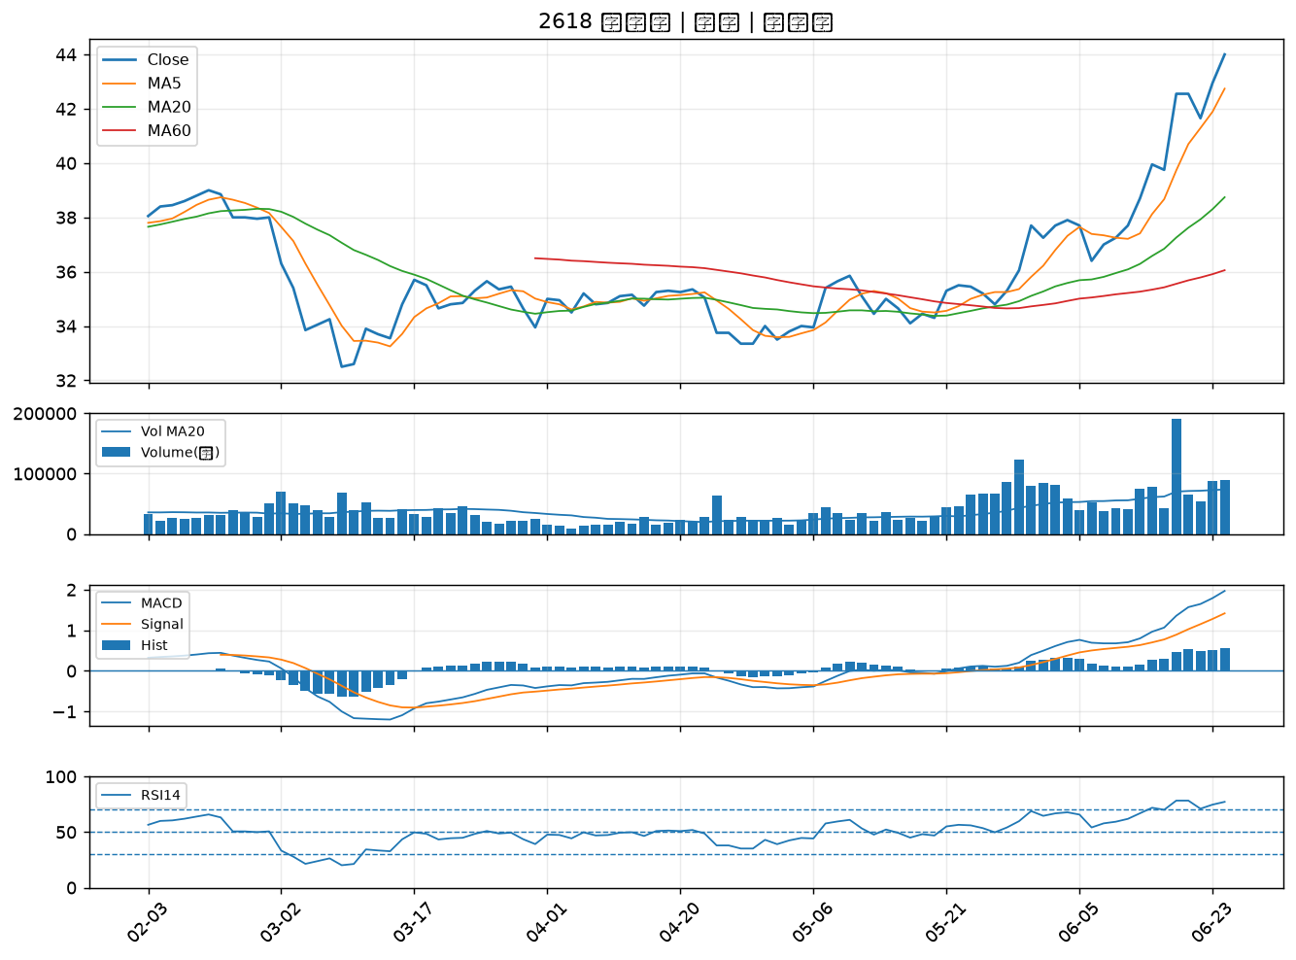
股票代號 | 股票名稱 | 市場 | 買進觀察分級 | 主力突破分數 | 圖表路徑
3374 | 精材 | 上櫃 | A級 | 6 | output/charts/20260624/3374_精材.png
6719 | 力智 | 上市 | A級 | 6 | output/charts/20260624/6719_力智.png
6695 | 芯鼎 | 上市 | A級 | 6 | output/charts/20260624/6695_芯鼎.png
6129 | 普誠 | 上櫃 | A級 | 6 | output/charts/20260624/6129_普誠.png
2460 | 建通 | 上市 | A級 | 5 | output/charts/20260624/2460_建通.png
3588 | 通嘉 | 上市 | A級 | 5 | output/charts/20260624/3588_通嘉.png
4147 | 中裕 | 上櫃 | A級 | 5 | output/charts/20260624/4147_中裕.png
3207 | 耀勝 | 上櫃 | A級 | 4 | output/charts/20260624/3207_耀勝.png
5347 | 世界 | 上櫃 | A級 | 4 | output/charts/20260624/5347_世界.png
1326 | 台化 | 上市 | A級 | 4 | output/charts/20260624/1326_台化.png
3149 | 正達 | 上市 | A級 | 4 | output/charts/20260624/3149_正達.png
2646 | 星宇航空 | 上市 | A級 | 4 | output/charts/20260624/2646_星宇航空.png
3093 | 港建* | 上櫃 | A級 | 4 | output/charts/20260624/3093_港建*.png
6757 | 台灣虎航 | 上市 | A級 | 4 | output/charts/20260624/6757_台灣虎航.png
6698 | 旭暉應材 | 上市 | A級 | 4 | output/charts/20260624/6698_旭暉應材.png
6788 | 華景電 | 上櫃 | A級 | 4 | output/charts/20260624/6788_華景電.png
6907 | 雅特力-KY | 上櫃 | A級 | 4 | output/charts/20260624/6907_雅特力-KY.png
8105 | 凌巨 | 上市 | A級 | 3 | output/charts/20260624/8105_凌巨.png
8383 | 千附 | 上櫃 | A級 | 3 | output/charts/20260624/8383_千附.png
5302 | 太欣 | 上櫃 | B級 | 6 | output/charts/20260624/5302_太欣.png
6712 | 長聖 | 上櫃 | B級 | 6 | output/charts/20260624/6712_長聖.png
3230 | 錦明 | 上櫃 | B級 | 5 | output/charts/20260624/3230_錦明.png
4162 | 智擎 | 上櫃 | B級 | 5 | output/charts/20260624/4162_智擎.png
2610 | 華航 | 上市 | B級 | 4 | output/charts/20260624/2610_華航.png
5285 | 界霖 | 上市 | B級 | 4 | output/charts/20260624/5285_界霖.png
1301 | 台塑 | 上市 | B級 | 3 | output/charts/20260624/1301_台塑.png
2006 | 東和鋼鐵 | 上市 | B級 | 3 | output/charts/20260624/2006_東和鋼鐵.png
3014 | 聯陽 | 上市 | B級 | 3 | output/charts/20260624/3014_聯陽.png
6446 | 藥華藥 | 上市 | B級 | 3 | output/charts/20260624/6446_藥華藥.png
2618 | 長榮航 | 上市 | B級 | 3 | output/charts/20260624/2618_長榮航.png

3374 精材｜A級
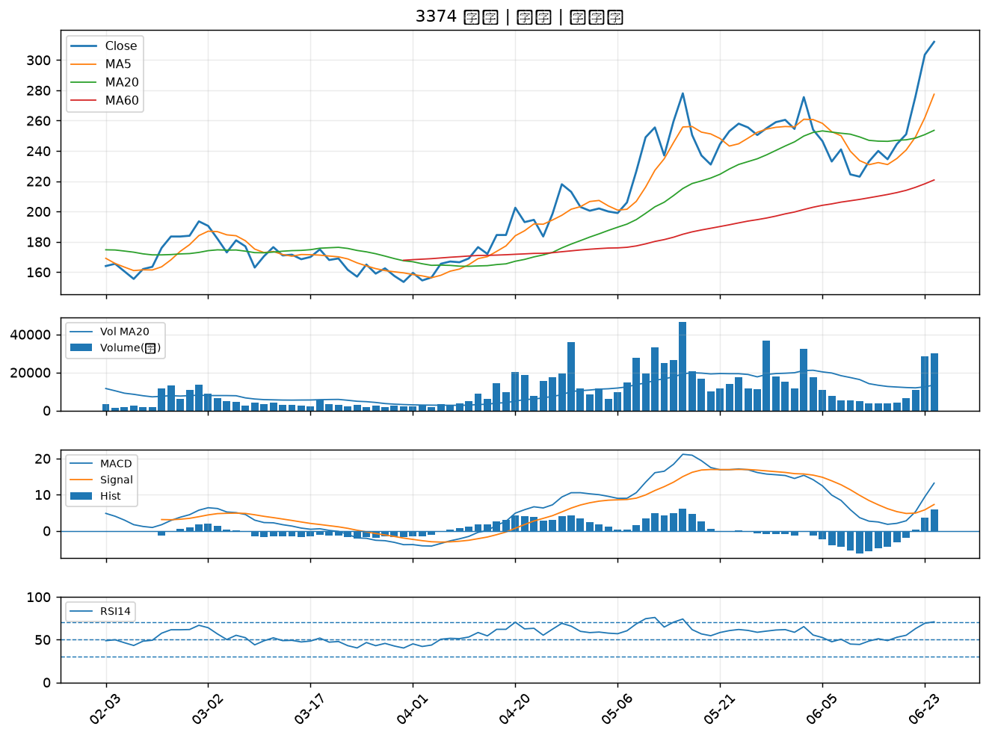

6719 力智｜A級
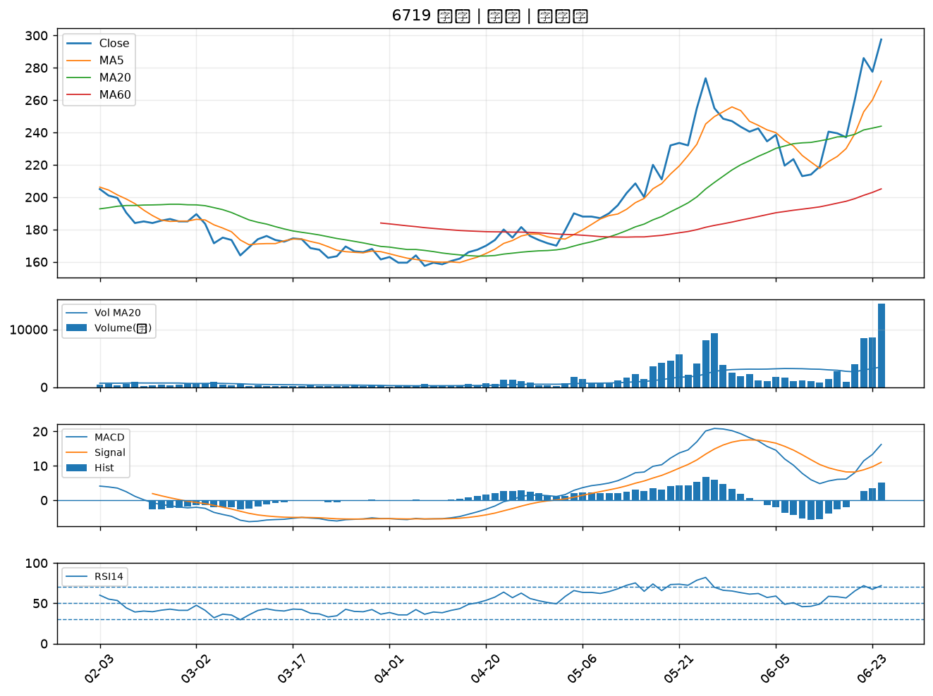

6695 芯鼎｜A級
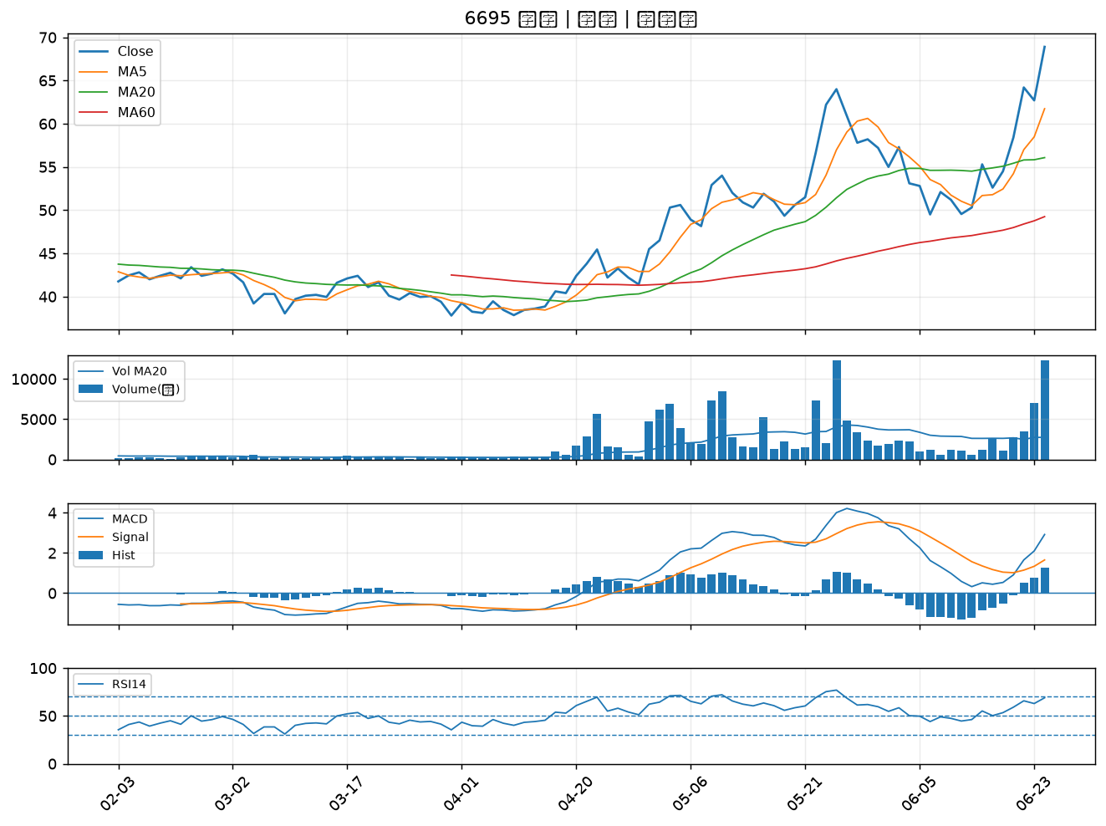

6129 普誠｜A級
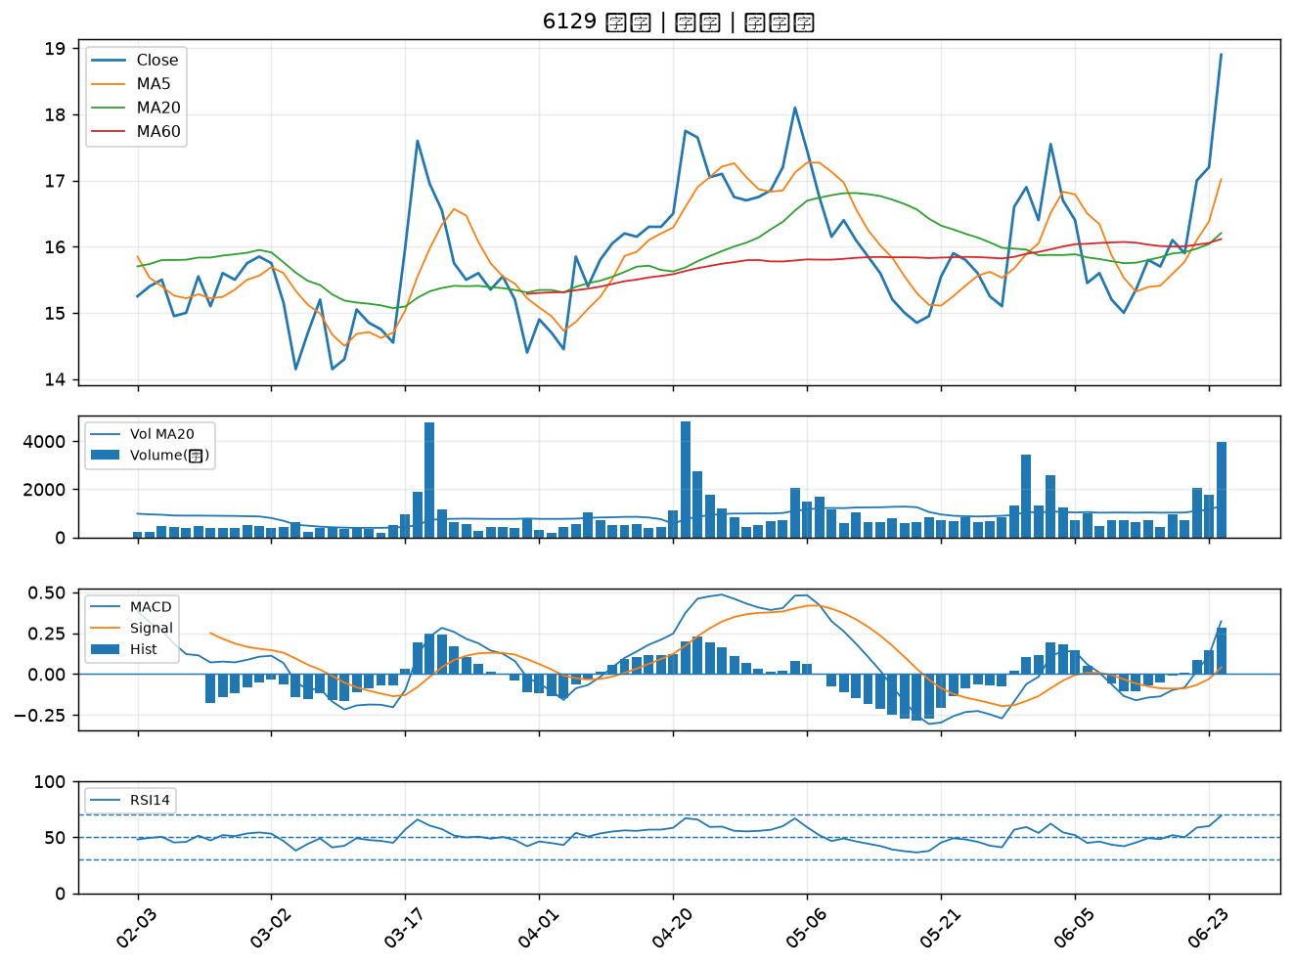

2460 建通｜A級
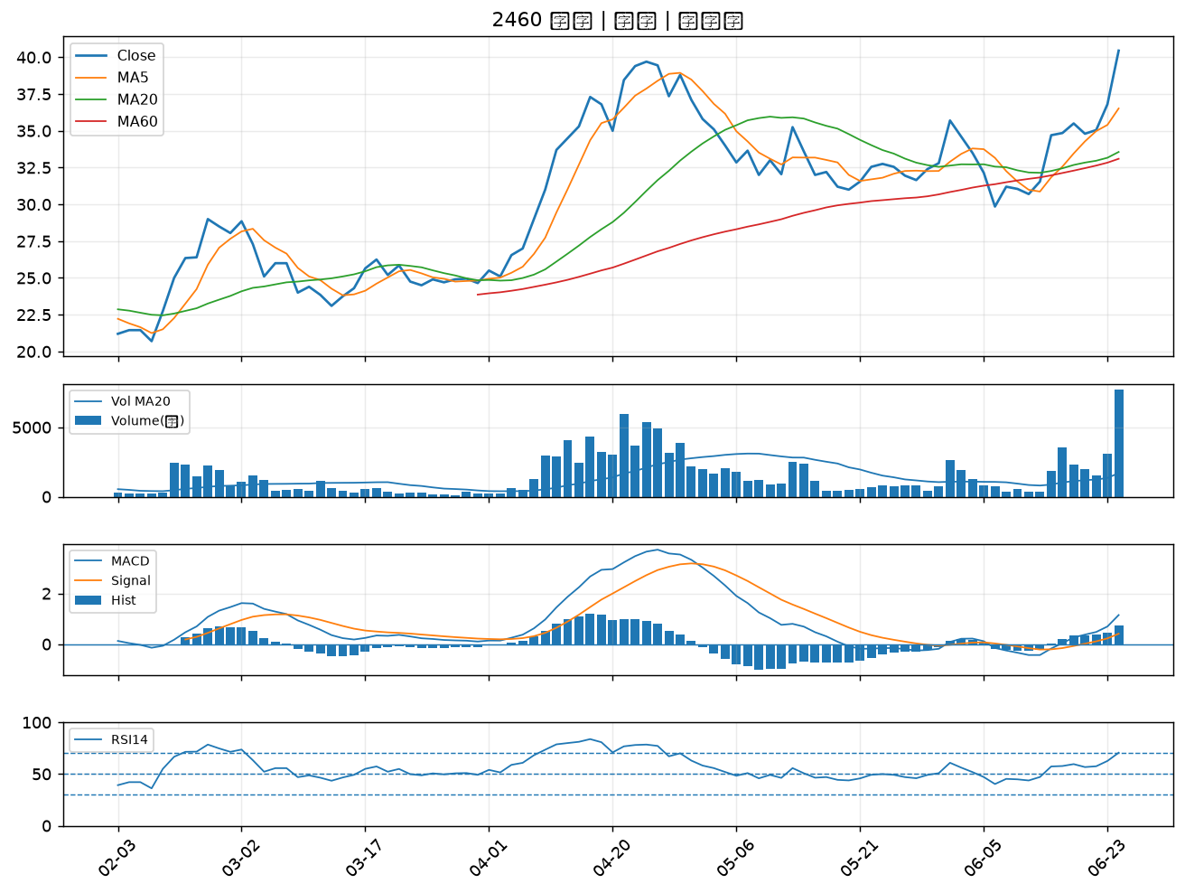

3588 通嘉｜A級
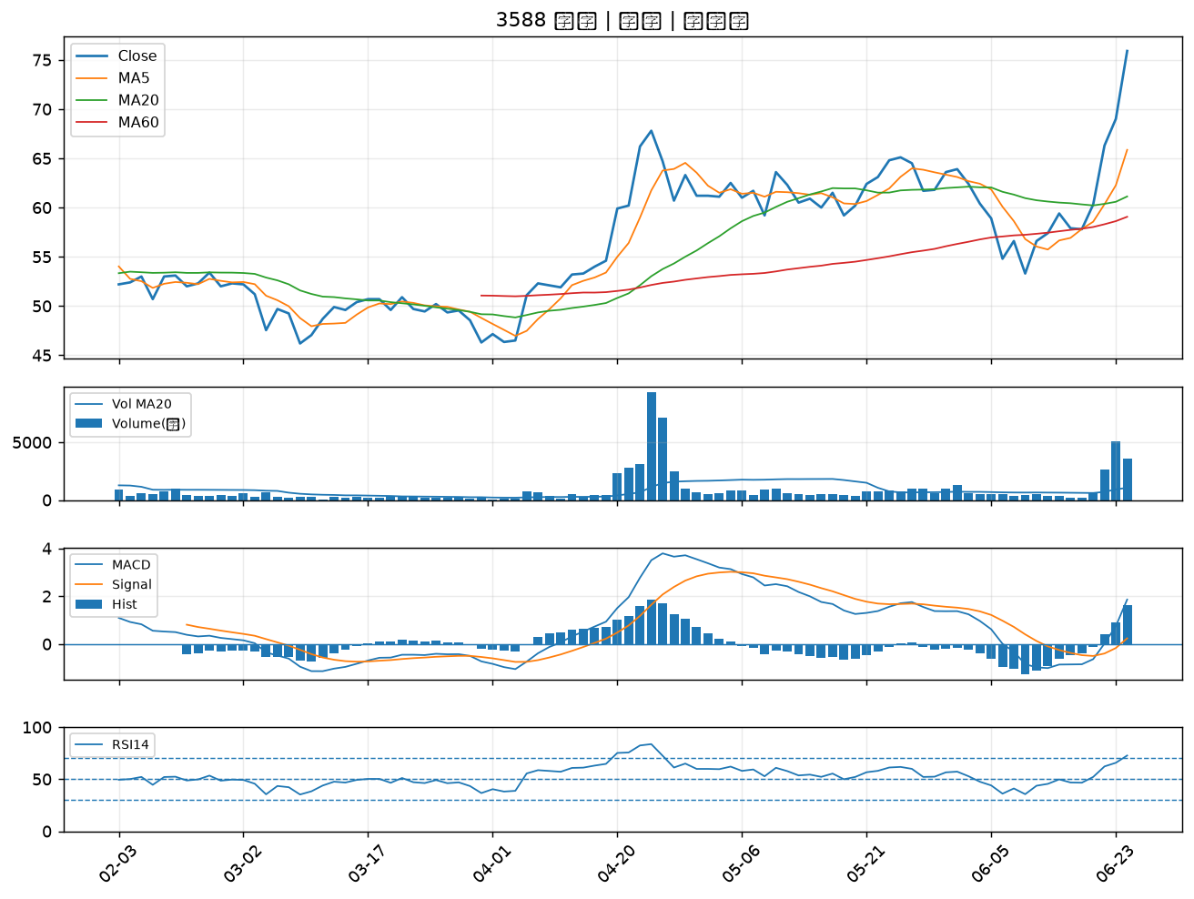

4147 中裕｜A級
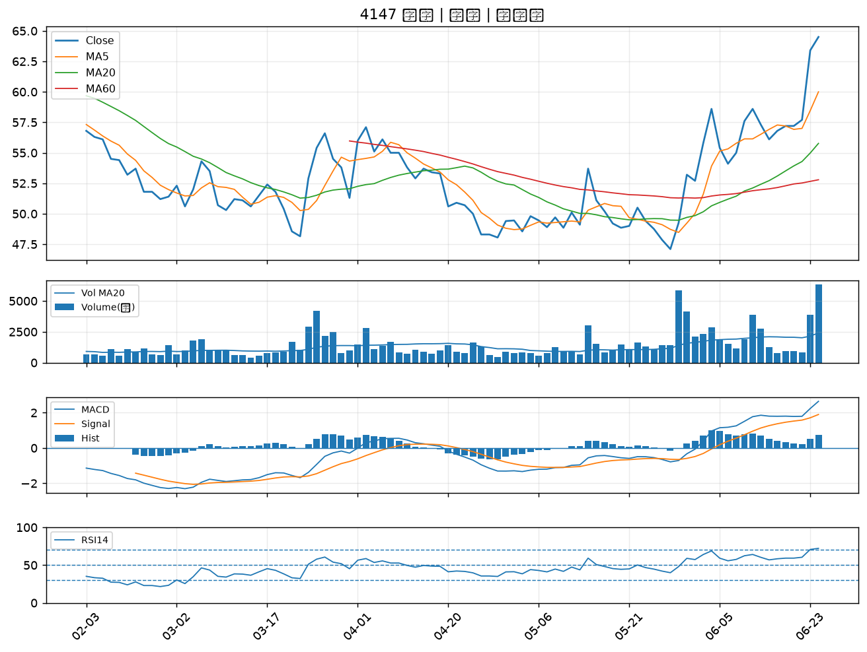

3207 耀勝｜A級
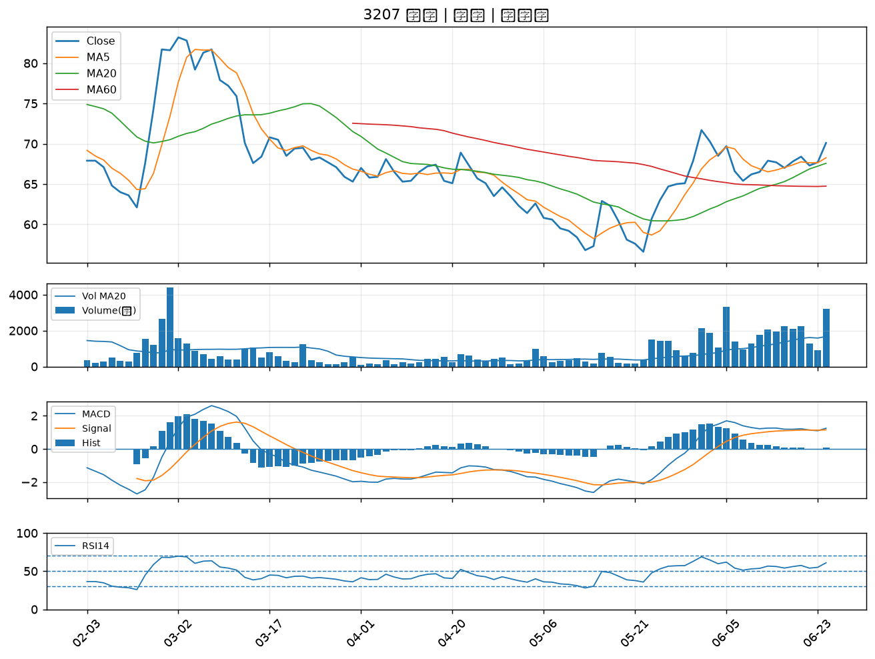

5347 世界｜A級
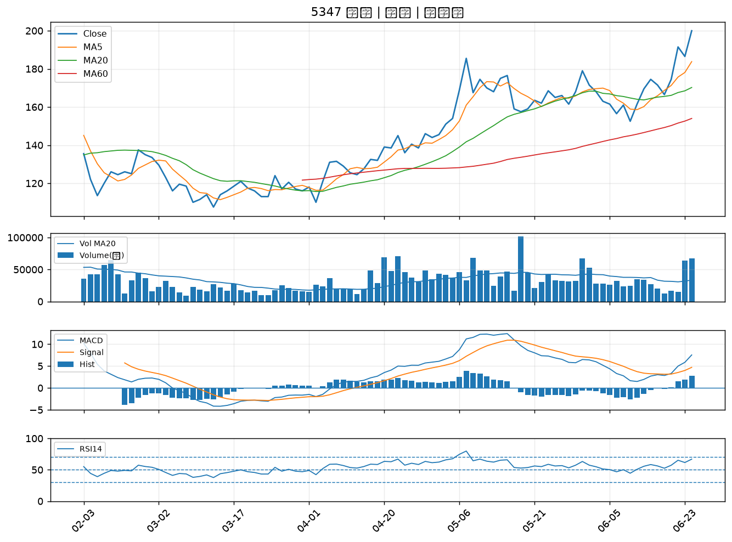

1326 台化｜A級
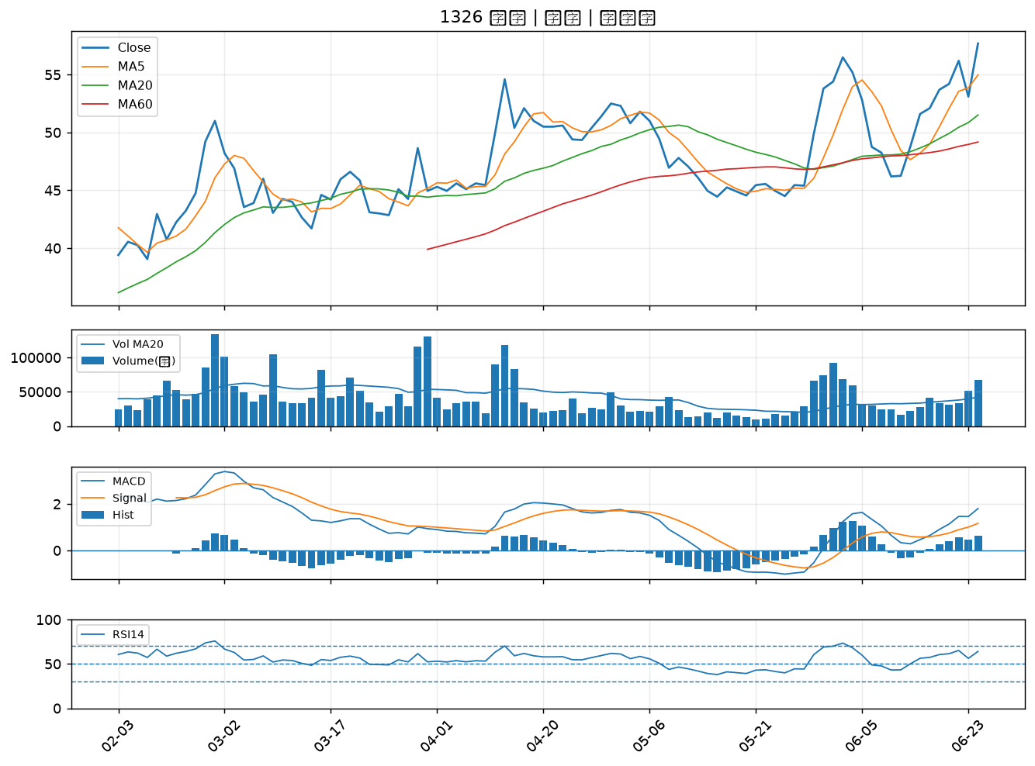

3149 正達｜A級
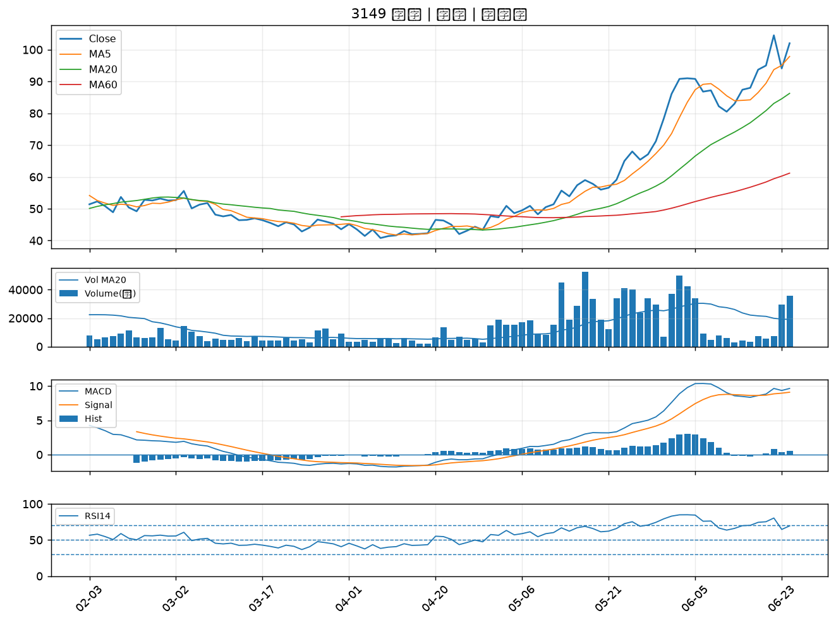

2646 星宇航空｜A級
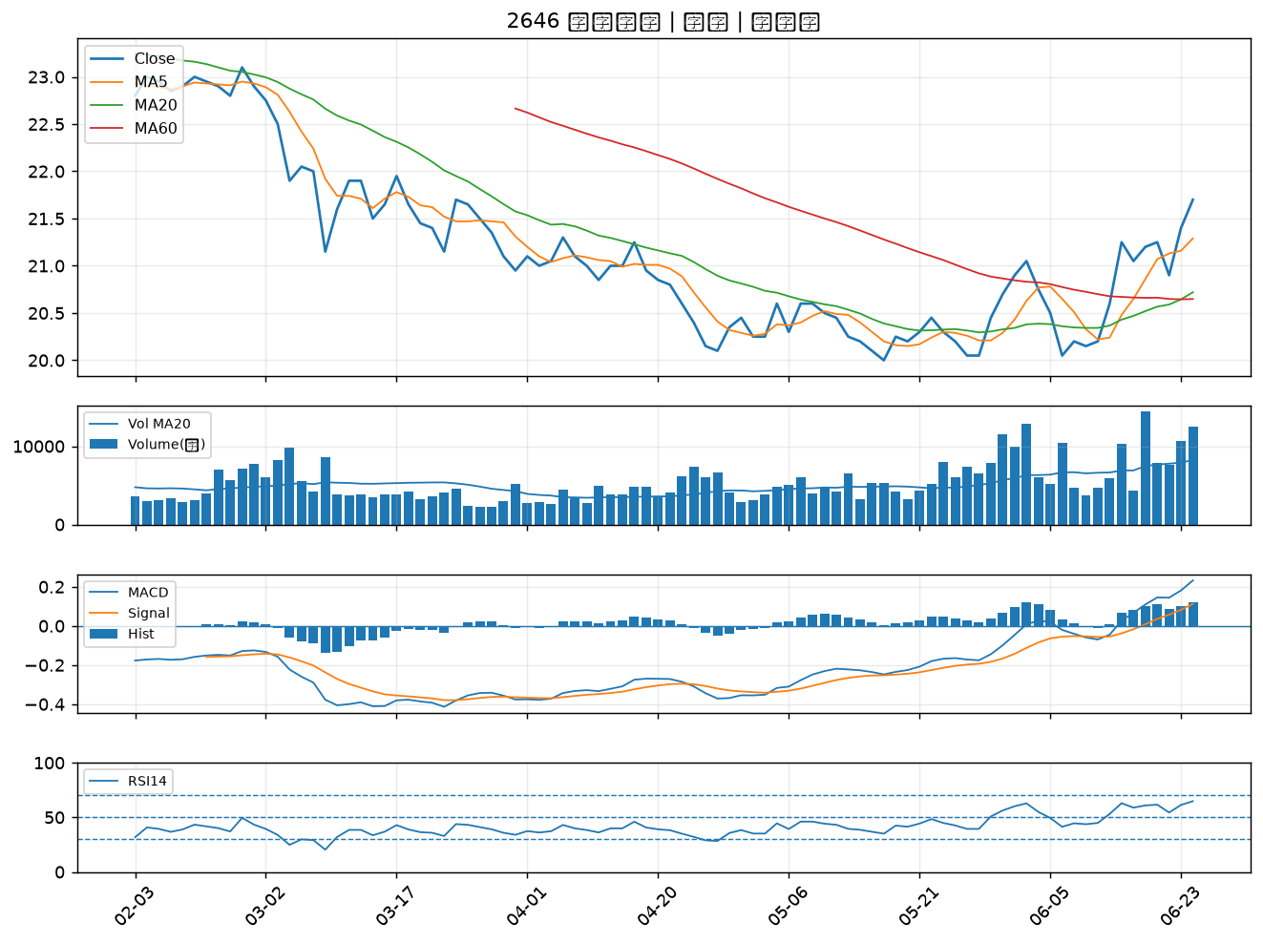

3093 港建*｜A級
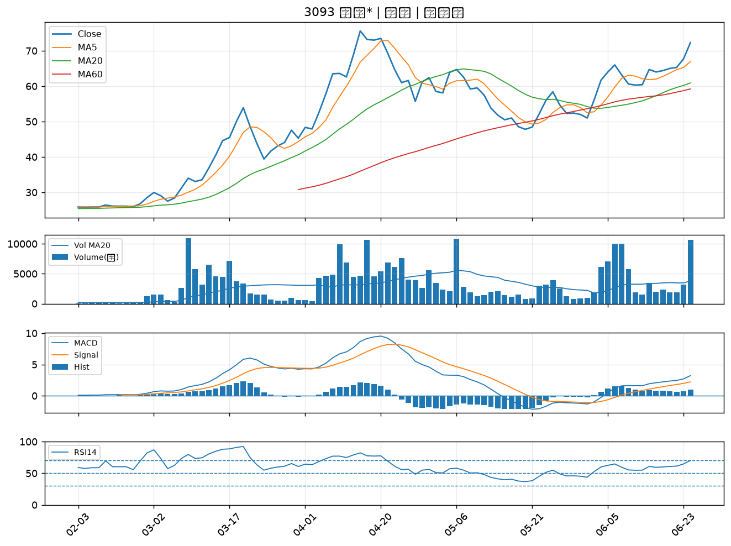

6757 台灣虎航｜A級
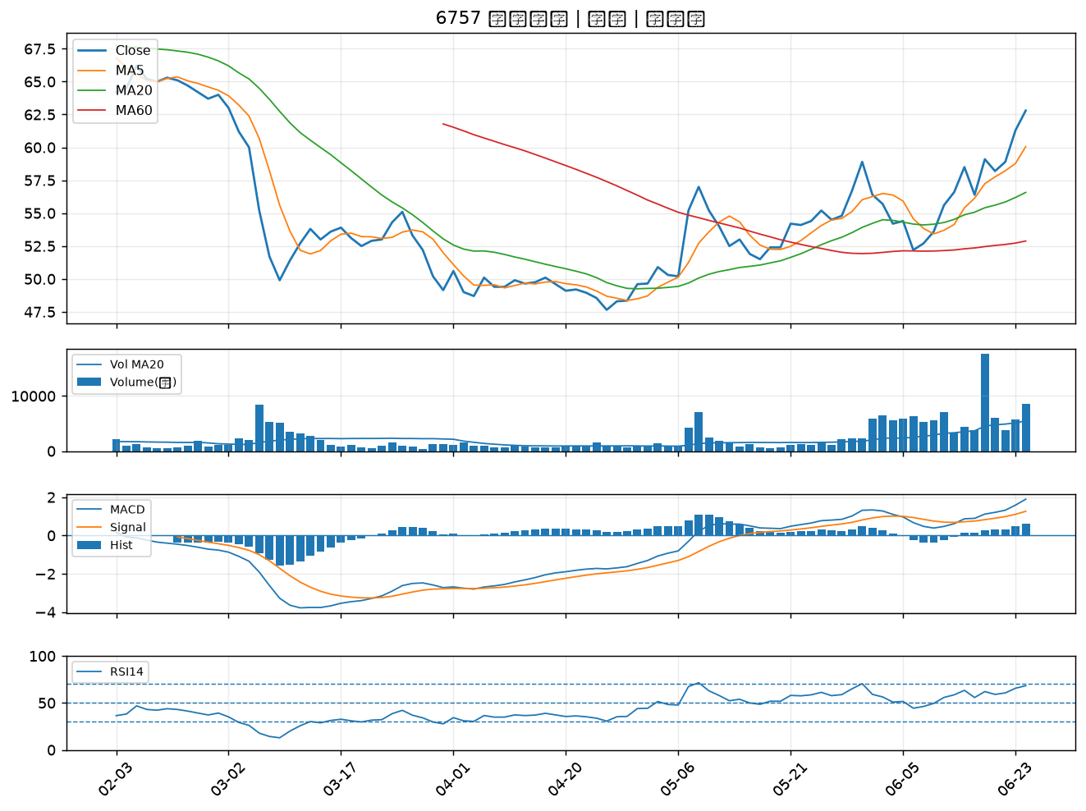

6698 旭暉應材｜A級
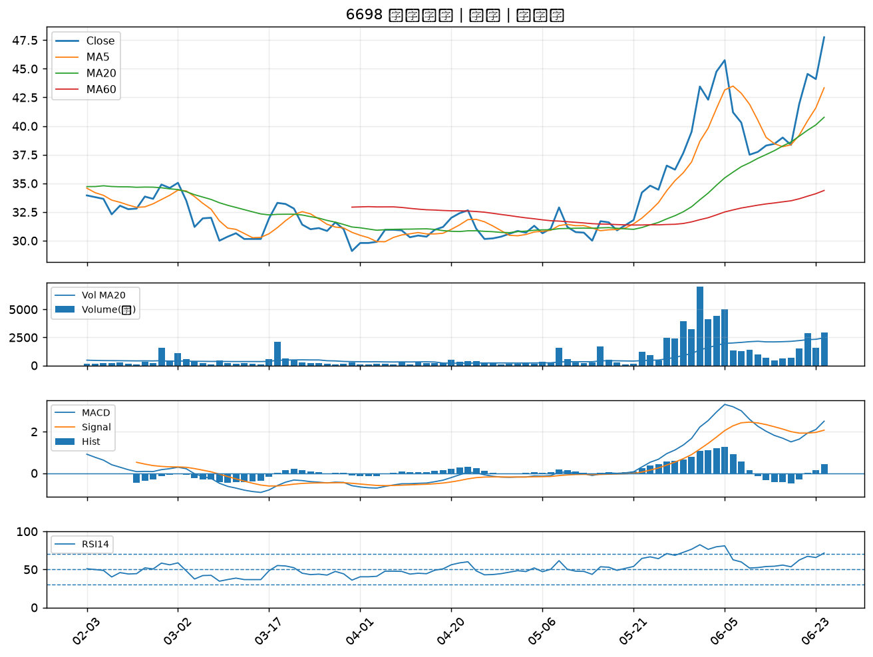

6788 華景電｜A級
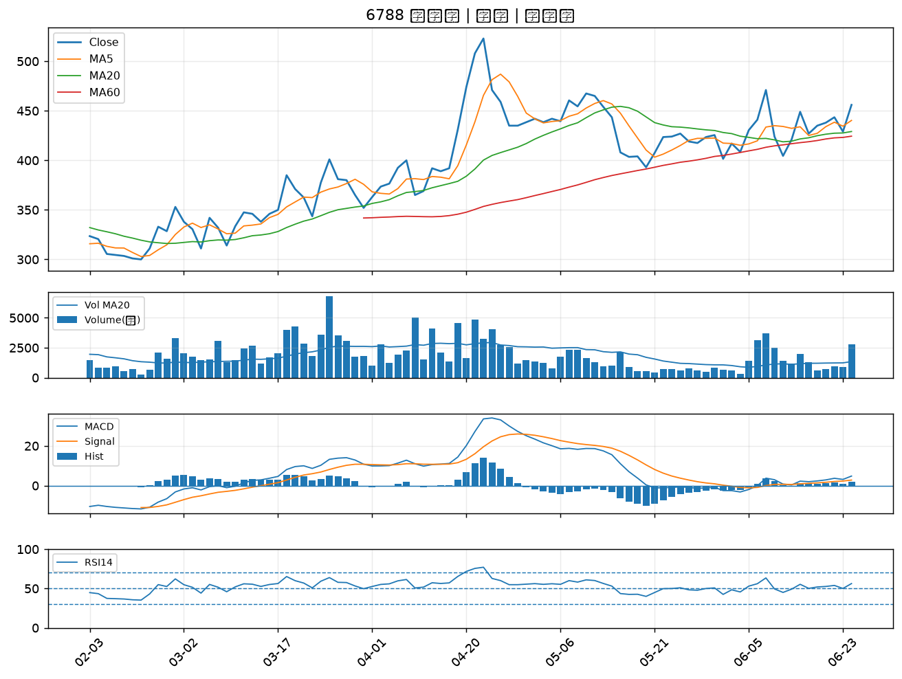

6907 雅特力-KY｜A級
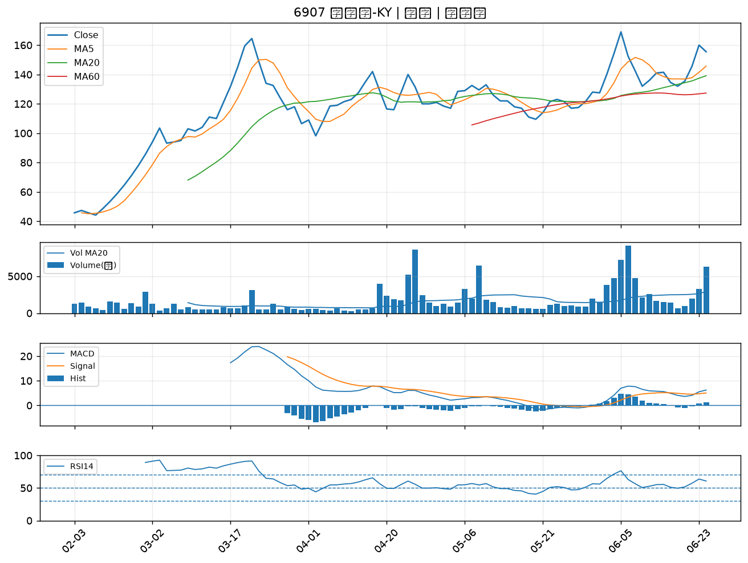

8105 凌巨｜A級
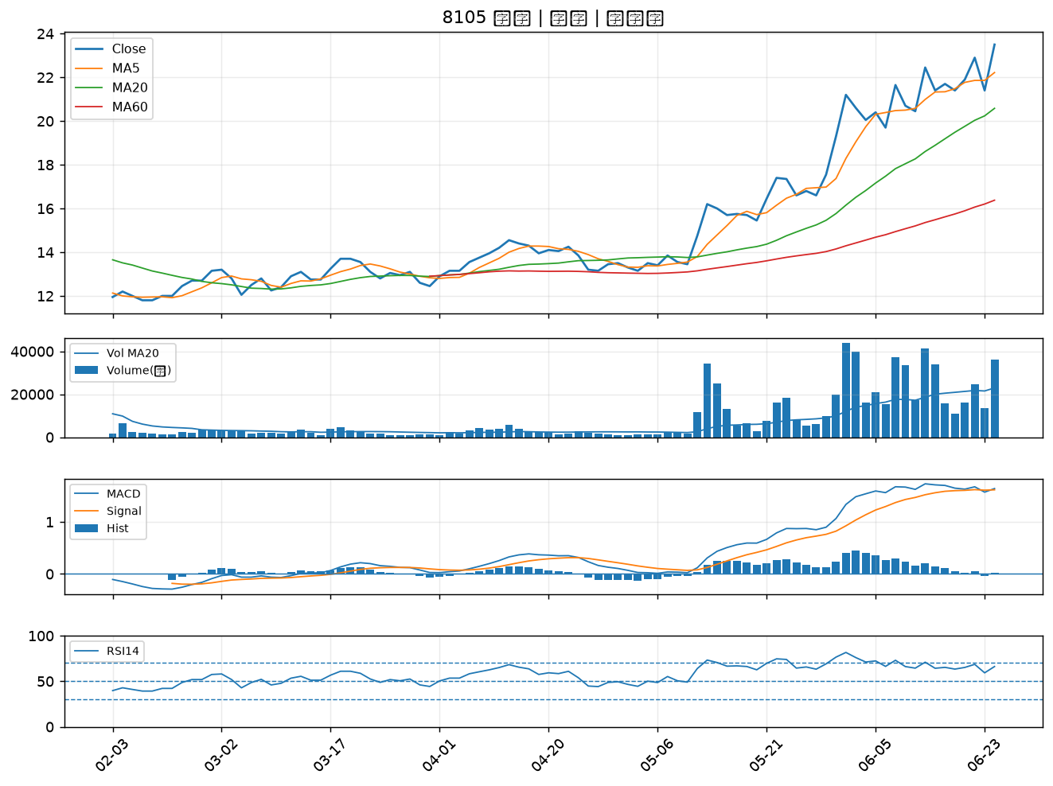

8383 千附｜A級
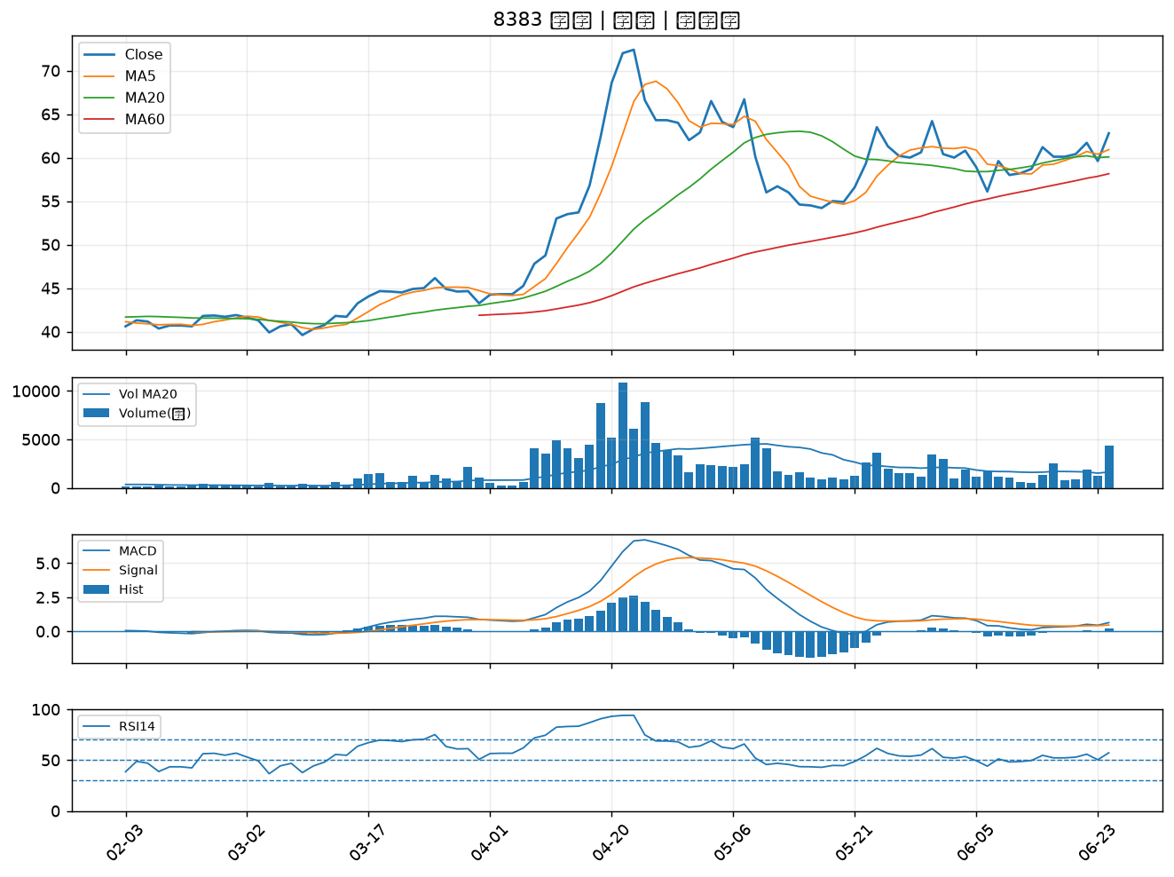

5302 太欣｜B級
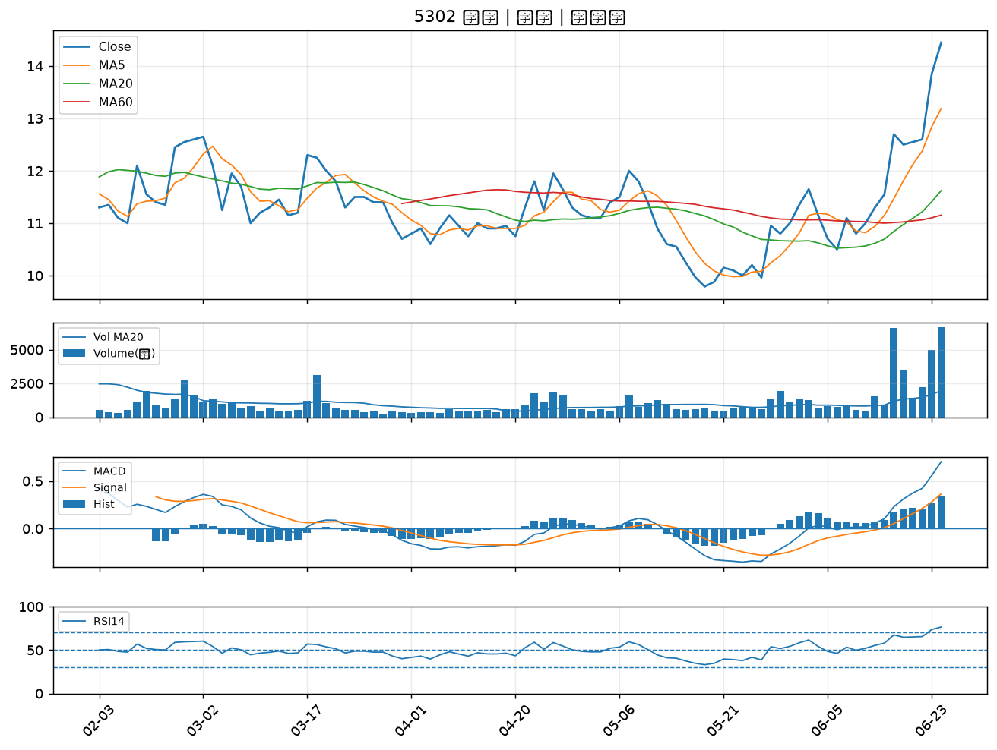

6712 長聖｜B級
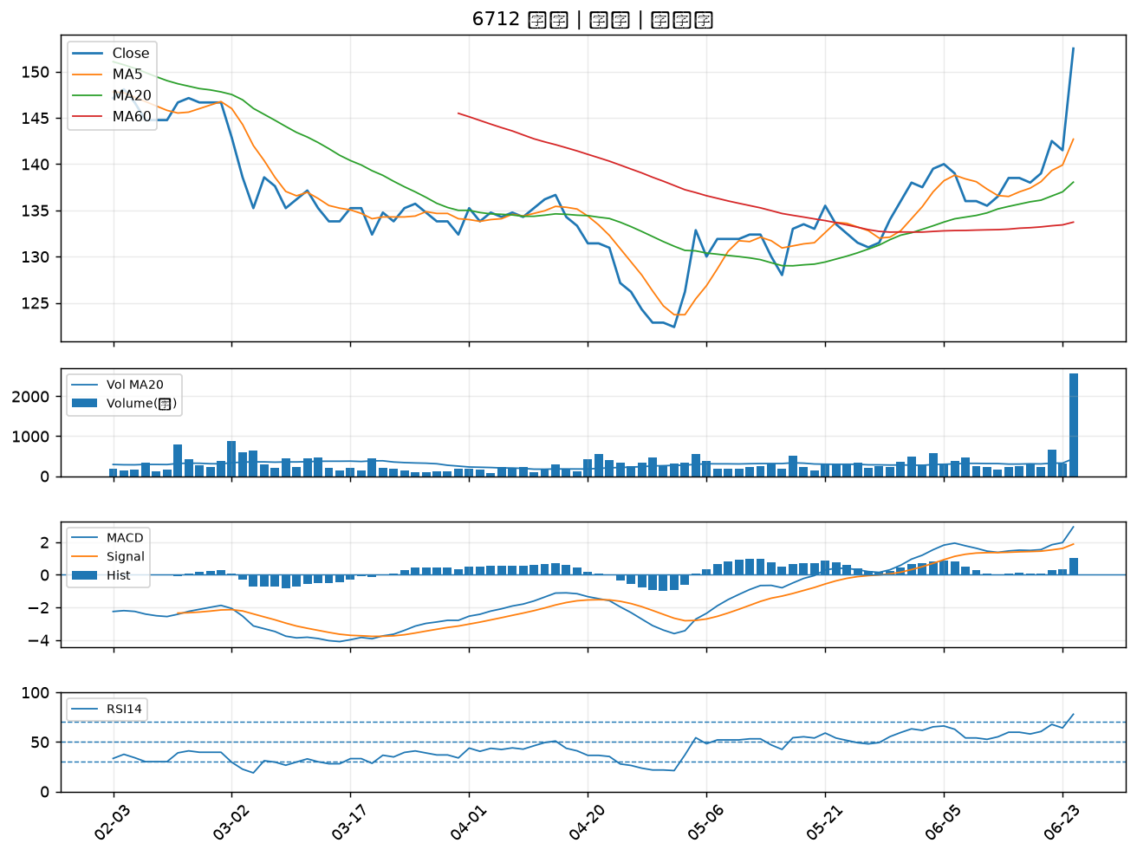

3230 錦明｜B級
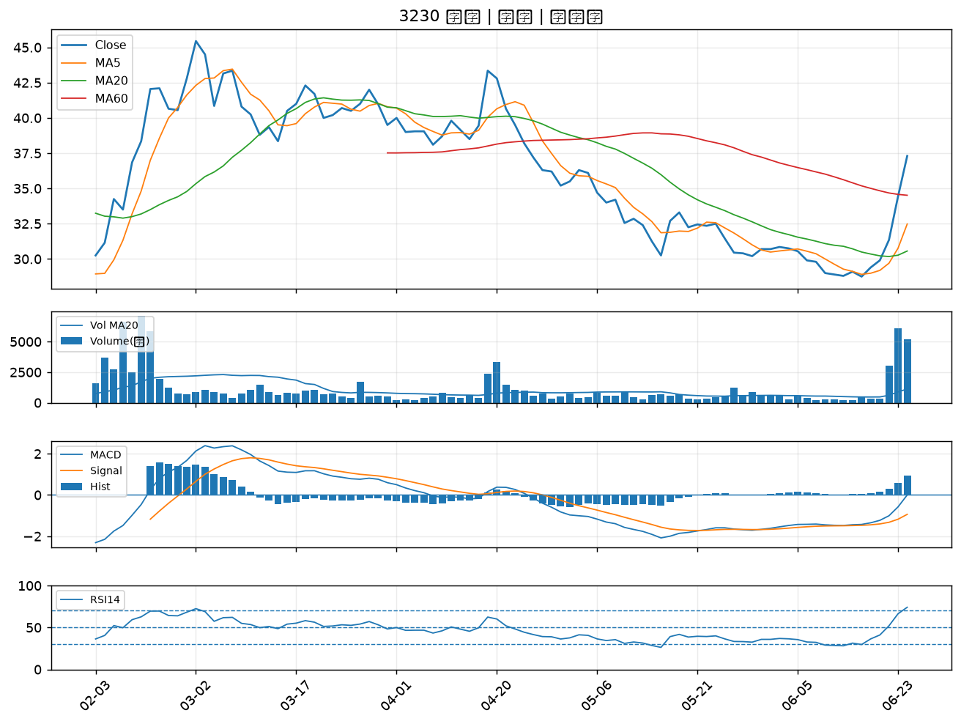

4162 智擎｜B級
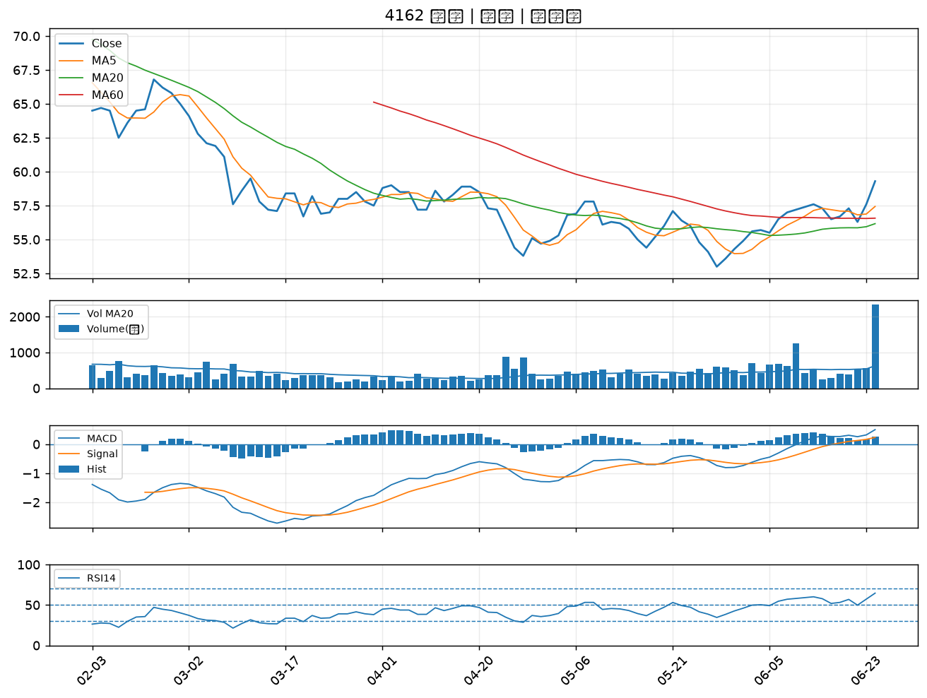

2610 華航｜B級
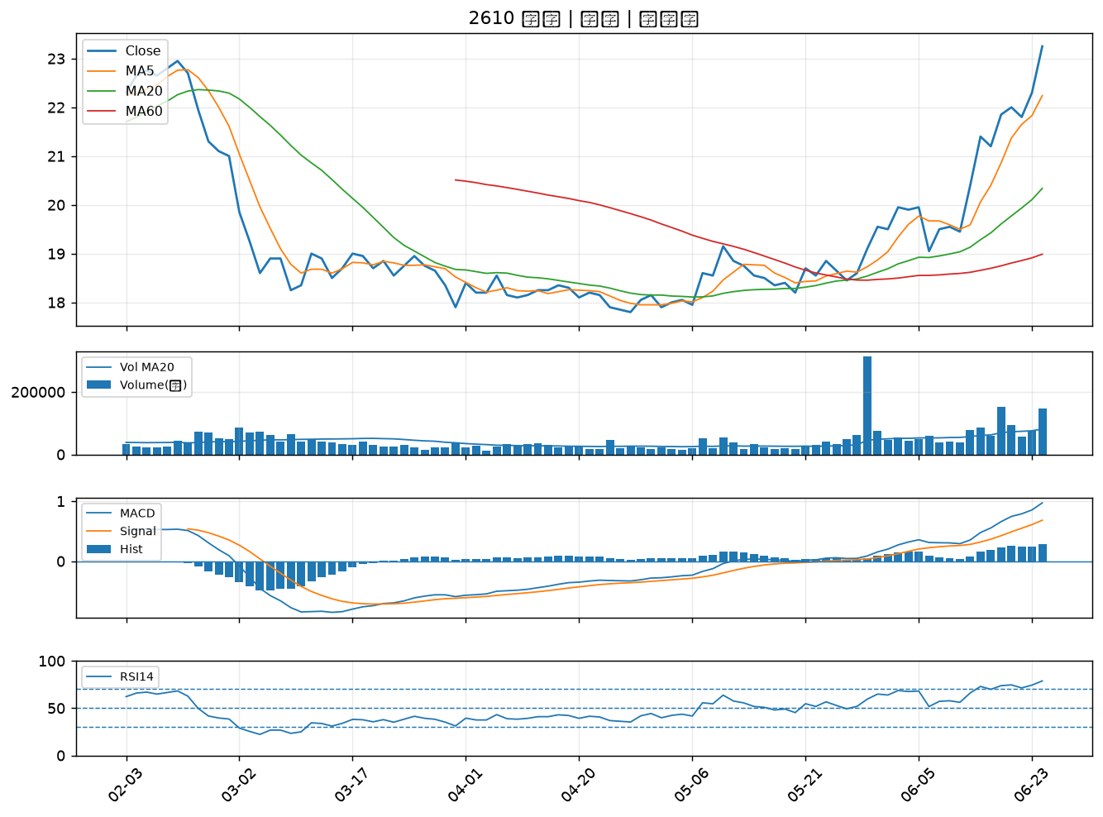

5285 界霖｜B級
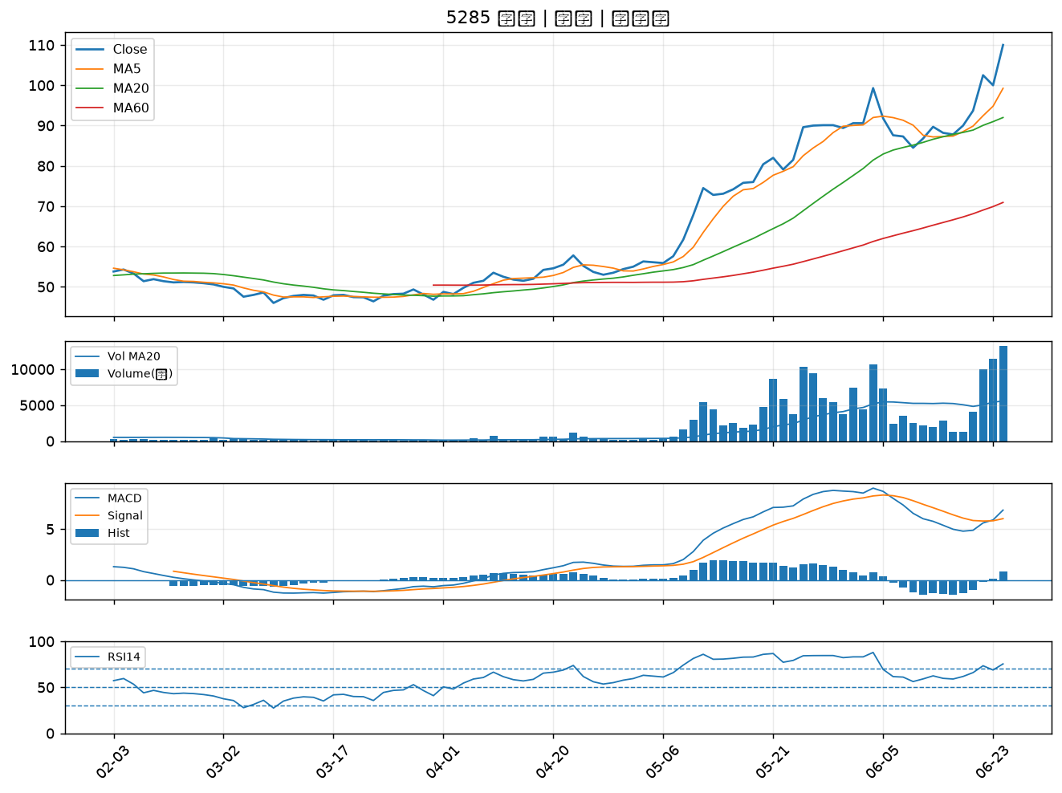

1301 台塑｜B級
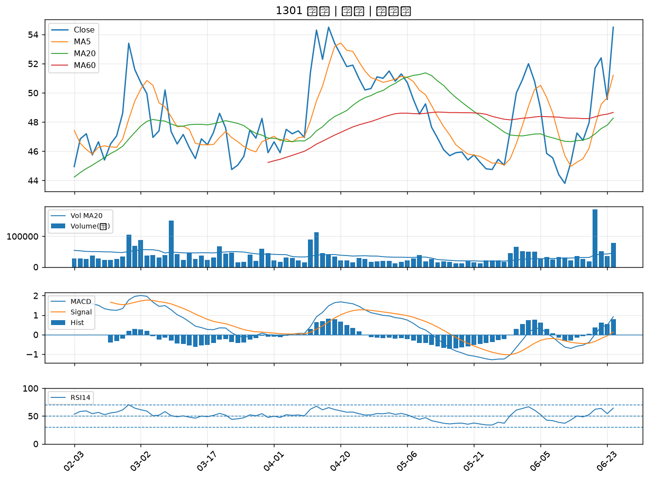

2006 東和鋼鐵｜B級
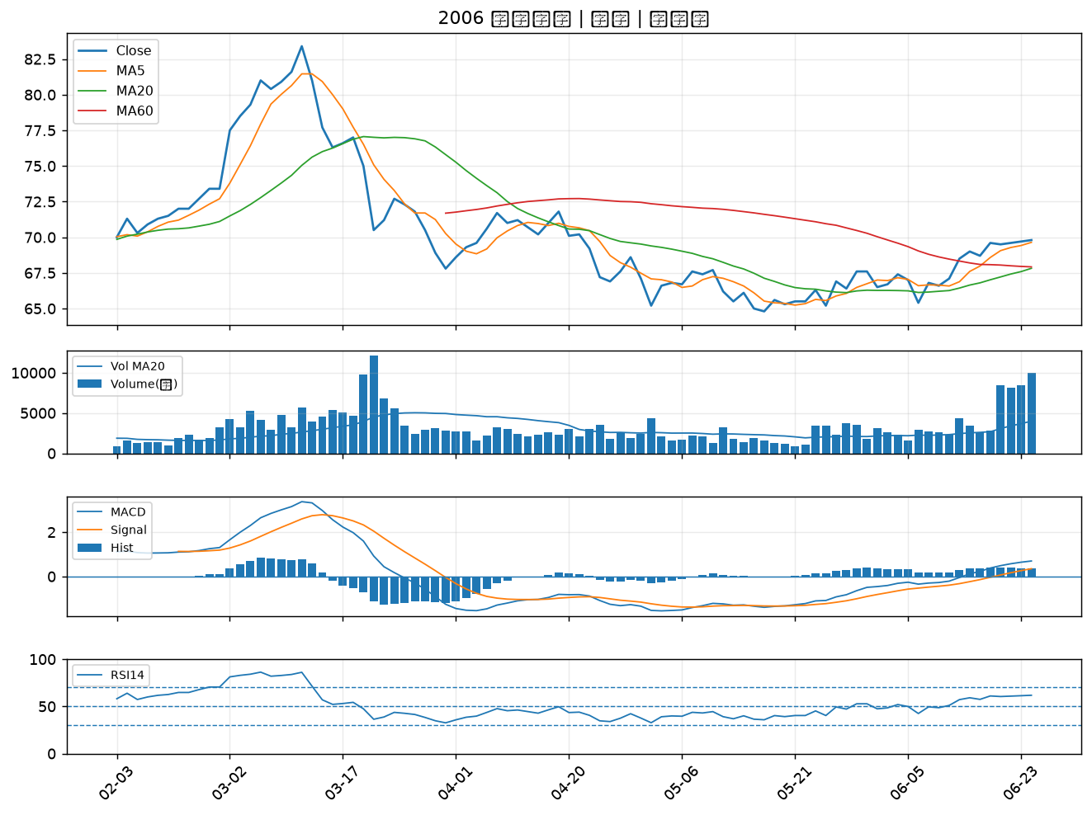

3014 聯陽｜B級
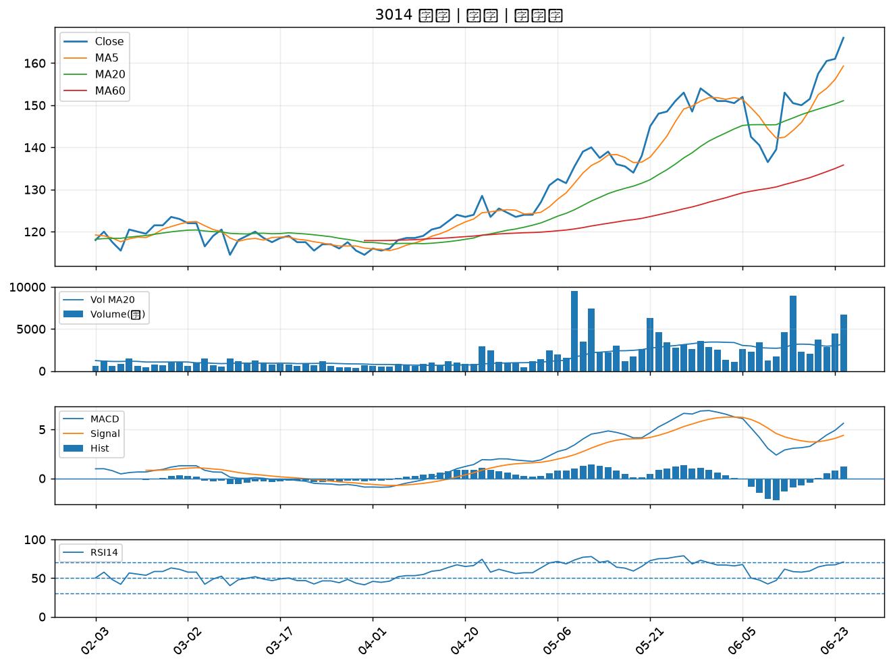

6446 藥華藥｜B級
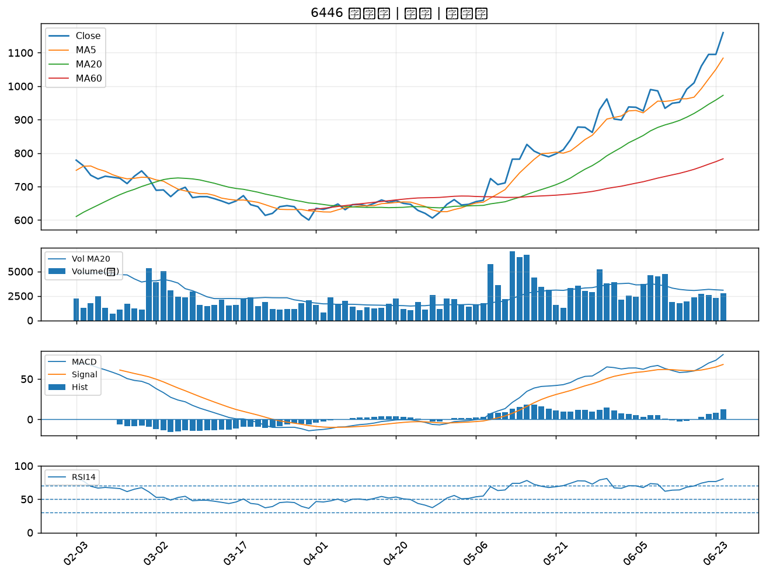

2618 長榮航｜B級

